big mac
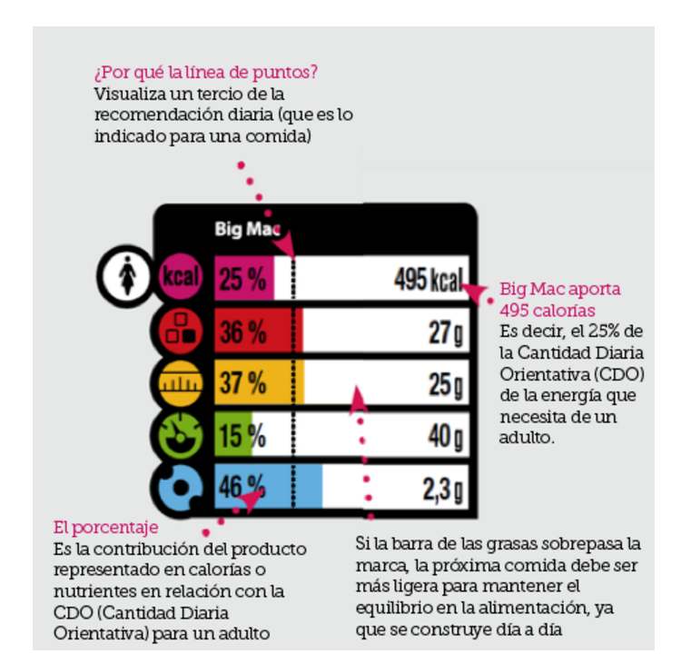
 | CDO | Data Big Mac | % | Data Big one | %
Calories (kcal) | 2000 | 360 | 18 | 750 | 38
Proteins | 45 | 32 | 71 | 31 | 69
Fat | 70 | 50 | 71 | 1.7 | 2
 | 15.5 | 18.695652174 | 71.428571429 | 71.111111111 | 18
Carbs | 230 | 43.0 | 19 | 4.0 | 2
495 kcal
Salt | 6 | 0.93 | 16 | 16 | 267

27 g
25 g
 | *CDO (Cantidades Diarias Orientativas) es la traducción al español de GDA (Guideline Daily Amounts)
 | http://www.foodlabel.org.uk/label/gda_values.aspx
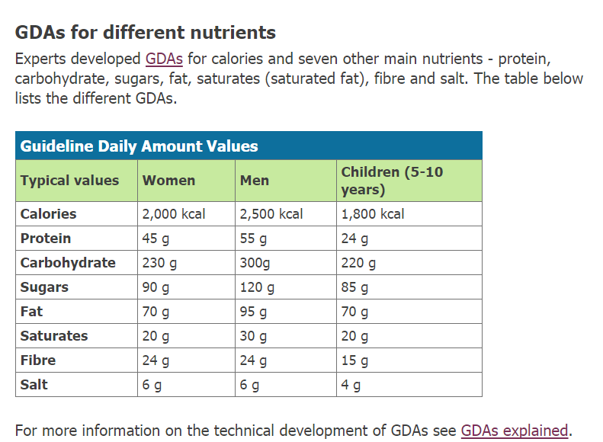

40 g

2.3 g

